Hoja1
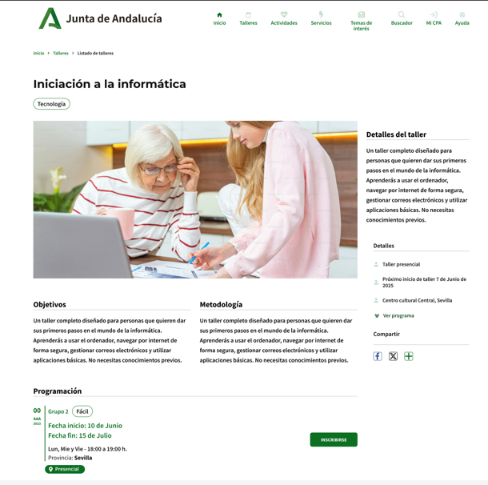

Enunciado de la historia |  |  |  | Criterios de aceptación
Identificador (ID) de la historia | Rol | Característica / Funcionalidad | Razón / Resultado | Número (#) de escenario | Criterio de aceptación (Título) | Contexto | Evento | Resultado / Comportamiento esperado
HU-CPA-4297-PARTE-PUBLICA-DETALLE-SERVICIO-CPA-VIRTUAL_V0 | Como usuario que accede a la parte pública del aplicativo CPA Virtual, desde el Formulario Servicios Parte Pública CPA Virtual (HU-CPA-4295-PARTE-PUBLICA-SERVICIOS-CPA-VIRTUAL), tras haber seleccionado previamente desde el apartado 'Servicios' un determinado Servicio (y como no obligatorio, un código postal de localidad o prefijo de provincia). Se pasarán por contexto desde el formulario indicado los datos del servicio previamente seleccionado. | Acceso a todos los usuarios de la parte pública de CPA Virtual, desde dónde poder consultar el detalle del servicio (y posible CPA, por no ser obligatorio) previamente seleccionados. | Se presentará información relacionada con el detalle del servicio y posible CPA, previamente seleccionados. | 1 | Formulario Detalle Servicio Parte Pública CPA Virtual | Cualquier usuario tendrá acceso a la parte pública con información relacionada del servicio y posible CPA, previamente seleccionados. | N/A | Se presentará información relacionada con el servicio y posible CPA, previamente seleccionados.
 |  |  |  |  | Cabecera
 |  |  |  | 2 | Imagen Tematica | Campo imagen. No editable. | N/A | Se presenta en pantalla el valor obtenido desde el Formulario Servicios Parte Pública CPA Virtual (HU-CPA-4295-PARTE-PUBLICA-SERVICIOS-CPA-VIRTUAL)
 |  |  |  | 3 | Denominación Tematica | Campo texto. No editable | N/A | Se presenta en pantalla el valor obtenido desde el Formulario Servicios Parte Pública CPA Virtual (HU-CPA-4295-PARTE-PUBLICA-SERVICIOS-CPA-VIRTUAL)
 |  |  |  | 5 | Color Tematica | Campo texto. No editable | N/A | Se presenta en pantalla el valor obtenido desde el Formulario Servicios Parte Pública CPA Virtual (HU-CPA-4295-PARTE-PUBLICA-SERVICIOS-CPA-VIRTUAL)
 |  |  |  | 6 | Tipo Tematica | Campo texto. No editable | N/A | Se presenta en pantalla el valor obtenido desde el Formulario Servicios Parte Pública CPA Virtual (HU-CPA-4295-PARTE-PUBLICA-SERVICIOS-CPA-VIRTUAL)
 |  |  |  |  | Listado Servicios
 |  |  |  | 7 | idServicio | Se presenta un campo numérico. No visible. Código del servicio. | N/A | Se presenta en pantalla el valor obtenido desde el Formulario Servicios Parte Pública CPA Virtual (HU-CPA-4295-PARTE-PUBLICA-SERVICIOS-CPA-VIRTUAL)
 |  |  |  | 8 | Denominación Servicio | Campo texto. No editable | N/A | Se presenta en pantalla el valor obtenido desde el Formulario Servicios Parte Pública CPA Virtual (HU-CPA-4295-PARTE-PUBLICA-SERVICIOS-CPA-VIRTUAL)
 |  |  |  | 9 | Descripción Servicio | Campo texto. No editable | N/A | Se presenta en pantalla el valor obtenido desde el Formulario Servicios Parte Pública CPA Virtual (HU-CPA-4295-PARTE-PUBLICA-SERVICIOS-CPA-VIRTUAL)
 |  |  |  | 10 | Fecha inicio | Campo fecha. No editable | N/A | Se presenta en pantalla el valor obtenido desde el Formulario Servicios Parte Pública CPA Virtual (HU-CPA-4295-PARTE-PUBLICA-SERVICIOS-CPA-VIRTUAL)
 |  |  |  | 11 | Fecha fin | Campo fecha. No editable | N/A | Se presenta en pantalla el valor obtenido desde el Formulario Servicios Parte Pública CPA Virtual (HU-CPA-4295-PARTE-PUBLICA-SERVICIOS-CPA-VIRTUAL)
 |  |  |  | 12 | Código CPA Servicio | Campo texto. No visible. | N/A | Se presenta en pantalla el valor obtenido desde el Formulario Servicios Parte Pública CPA Virtual (HU-CPA-4295-PARTE-PUBLICA-SERVICIOS-CPA-VIRTUAL)
 |  |  |  | 13 | Nombre CPA Servicio | Campo texto. No editable. | N/A | Se presenta en pantalla el valor obtenido desde el Formulario Servicios Parte Pública CPA Virtual (HU-CPA-4295-PARTE-PUBLICA-SERVICIOS-CPA-VIRTUAL)
 |  |  |  | 14 | Provincia CPA Servicio | Campo texto. No editable. | N/A | Se presenta en pantalla el valor obtenido desde el Formulario Servicios Parte Pública CPA Virtual (HU-CPA-4295-PARTE-PUBLICA-SERVICIOS-CPA-VIRTUAL)
 |  |  |  | 15 | Indicador Usuario Anonimo | Campo texto. No editable. | N/A | Se presenta en pantalla el valor obtenido desde el Formulario Servicios Parte Pública CPA Virtual (HU-CPA-4295-PARTE-PUBLICA-SERVICIOS-CPA-VIRTUAL)
 |  |  |  | 16 | Tipo Control Asistencia | Campo texto. No editable | N/A | Se presenta en pantalla el valor obtenido desde el Formulario Servicios Parte Pública CPA Virtual (HU-CPA-4295-PARTE-PUBLICA-SERVICIOS-CPA-VIRTUAL)
 |  |  |  | 16 | Indicador Requiere Cita | Campo texto. No editable. | N/A | Se presenta en pantalla el valor obtenido desde el Formulario Servicios Parte Pública CPA Virtual (HU-CPA-4295-PARTE-PUBLICA-SERVICIOS-CPA-VIRTUAL)
 |  |  |  | 17 | Estado | Campo texto. No editable | N/A | Se presenta en pantalla el valor obtenido desde el Formulario Servicios Parte Pública CPA Virtual (HU-CPA-4295-PARTE-PUBLICA-SERVICIOS-CPA-VIRTUAL)
 |  |  |  |  | Datos Cita Previa |  |  | Se presenta en pantalla el valor obtenido desde el Formulario Servicios Parte Pública CPA Virtual (HU-CPA-4295-PARTE-PUBLICA-SERVICIOS-CPA-VIRTUAL)
 |  |  |  |  | Duración citas | Campo texto. No editable. | N/A | Se presenta en pantalla el valor obtenido desde el Formulario Servicios Parte Pública CPA Virtual (HU-CPA-4295-PARTE-PUBLICA-SERVICIOS-CPA-VIRTUAL)
 |  |  |  |  | Horario inicio tramo1 | Campo texto. No editable. | N/A | Se presenta en pantalla el valor obtenido desde el Formulario Servicios Parte Pública CPA Virtual (HU-CPA-4295-PARTE-PUBLICA-SERVICIOS-CPA-VIRTUAL)
 |  |  |  |  | Horario fin tramo1 | Campo texto. No editable. | N/A | Se presenta en pantalla el valor obtenido desde el Formulario Servicios Parte Pública CPA Virtual (HU-CPA-4295-PARTE-PUBLICA-SERVICIOS-CPA-VIRTUAL)
 |  |  |  |  | Horario inicio tramo2 | Campo texto. No editable. | N/A | Se presenta en pantalla el valor obtenido desde el Formulario Servicios Parte Pública CPA Virtual (HU-CPA-4295-PARTE-PUBLICA-SERVICIOS-CPA-VIRTUAL)
 |  |  |  |  | Horario fin tramo2 | Campo texto. No editable. | N/A | Se presenta en pantalla el valor obtenido desde el Formulario Servicios Parte Pública CPA Virtual (HU-CPA-4295-PARTE-PUBLICA-SERVICIOS-CPA-VIRTUAL)
 |  |  |  |  | Número citas semanales | Campo numérico. No editable. | N/A | Se presenta en pantalla el valor obtenido desde el Formulario Servicios Parte Pública CPA Virtual (HU-CPA-4295-PARTE-PUBLICA-SERVICIOS-CPA-VIRTUAL)
 |  |  |  |  | Disponibilidad | Campo boolean. No editable. | N/A | Se presenta en pantalla el valor obtenido desde el Formulario Servicios Parte Pública CPA Virtual (HU-CPA-4295-PARTE-PUBLICA-SERVICIOS-CPA-VIRTUAL)
 |  |  |  |  | Meses apertura agenda | Campo numérico. No editable. | N/A | Se presenta en pantalla el valor obtenido desde el Formulario Servicios Parte Pública CPA Virtual (HU-CPA-4295-PARTE-PUBLICA-SERVICIOS-CPA-VIRTUAL)
 |  |  |  |  | Número máximo citas mes | Campo numérico. No editable. | N/A | Se presenta en pantalla el valor obtenido desde el Formulario Servicios Parte Pública CPA Virtual (HU-CPA-4295-PARTE-PUBLICA-SERVICIOS-CPA-VIRTUAL)
 |  |  |  |  | Estado | Campo texto. No visible. | N/A | Se presenta en pantalla el valor obtenido desde el Formulario Servicios Parte Pública CPA Virtual (HU-CPA-4295-PARTE-PUBLICA-SERVICIOS-CPA-VIRTUAL)
 |  |  |  |  | Agenda Citas
 |  |  |  | 18 | Botón Citas Previas | Se presenta en el formulario el botón Citas Previas (aplicará a los servicios que permitan citas previas mediante agenda, es decir, que cumplan: ind_requiere_cita con valor 'S') | N/A | Se detalla en HU-CPA-4299-PARTE-PUBLICA-SERVICIOS-CALENDARIO-CITAS-PREVIAS-CPA-VIRTUAL_V0
 |  |  |  | 19 | Botón Volver | Se presenta en el formulario el botón Volver | Si se decide pulsar el enlace. | Permitirá salir del presente formulario y volver al Formulario Servicios Parte Pública CPA Virtual (HU-CPA-4295-PARTE-PUBLICA-SERVICIOS-CPA-VIRTUAL)

